01_Screen Layout
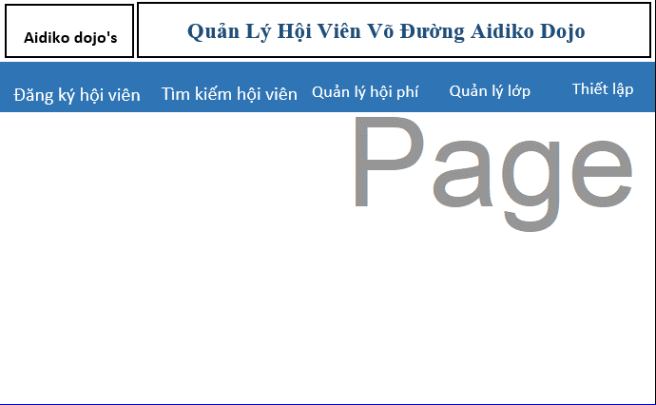
Picture item definition book
system-name
Aidiko dojo's Member Management
AKD
Screen ID
Main
AKD001
Form number
screen name

02_Item Definition
Picture item definition book
system-name
Aidiko dojo's Member Management
AKD
Screen ID
Main
AKD001
Form number
screen name
No | Japanese name (item name) | project name | Symbol name | Attributes | Number of digits | accuracy | Type | have to | Code ID | initial value | Region | I/O/IO | Description
1 | Đăng Ký Hội Viên | Đăng Ký Hội Viên | tcDangKyHoiVien |  | - | - | tabItem | - | - | - | - | - | －
2 | Tìm Kiếm Hội Viên | Tìm Kiếm Hội Viên | tcTimKiemHoiVien |  | - | - | tabItem | - | － | - | - | - | －
3 | Tìm Kiếm Nhanh | Tìm Kiếm Nhanh | tcTimKiemNhanh |  | - | - | tabItem | - | － | - | - | - | －
4 | Tìm Kiếm Theo Điều Kiện | Tìm Kiếm Theo Điều Kiện | tcTimKiemTheoDieuKien |  | - | - | tabItem | - | - | - | - | - | -
5 | Quản Lý Hội Phí | Quản Lý Hội Phí | tcHoiPhi |  | - | - | tabItem | - | － | - | - | - | －
6 | Quản Lý Lớp | Quản Lý Lớp | tcQuanLyLop |  | - | - | tabItem | - | － | - | - | - | －
7 | Setting | Setting | tcSetting |  | - | - | tabItem | - | － | - | - | - | －

03_Definition
Hiển thị các tabitem ch admin sử dụng
- Đăng Ký Hội Viên
- Tìm Kiếm Hôi Viên
- Tìm Kiếm Nhanh
- Tìm Kiếm Theo Điều Kiện
- Quản Lý Hội Phí
- Quản Lý Lớp
- Thiết lập
Form number |  | AKD | Picture definition book |  | system-name | Aidiko dojo's Member Management
screen name |  | Main |  |  | Screen ID | AKD001
Screen overview
Initial Focus

１． Processing at initial display

No. | Processing name |  |  | Process details
1 | Admin đăng nhập vào hệ thống |  |  | Admin đã đăng nhập vào hệ thống

２． Event processing

No. | Processing name |  |  | Process details
1 | Click vào tabItem Đăng Ký Hội Viên |  |  | - Khi admin click vào tabItem Đăng Ký Hội Viên sau đó hệ thống chuyển sang form Đăng Hội Viên
2 | Click vào tabItem Tìm Kiếm Hội Viên |  |  | - Khi admin click vào tabItem Tìm Kiếm Hội Viên tabItem sổ ra tabControl trong đó sẽ có 2 tabItem Tìm Kiếm Nhanh và Tìm Kiếm Theo Điều Kiện
3 | Click vào tabItem Tìm Kiếm Theo Điều Kiện |  |  | - Khi admin click vào tabItem Tìm Kiếm Hội Viên sau đó click vào tabItem Tìm Kiếm Theo Điều Kiện sau đó hệ thống chuyển sang form Tìm Kiếm Theo Điều Kiện
4 | Click vào tabItem Tìm Kiếm Nhanh |  |  | - Khi admin click vào tabItem Tìm Kiếm Hội Viên sau đó click vào tabItem Tìm Kiếm Nhanh sau đó hệ thống chuyển sang form Tìm Kiếm Nhanh
5 | Click vào tabItem Quản Lý Hội Phí |  |  | - Khi admin click vào tabItem Quản Lý Hội Phí sau đó hệ thống chuyển sang form Quản Lý Hội Phí
6 | Click vào tabItem Quản Lý Lớp |  |  | - Khi admin click vào tabItem Quản Lý Lớp sau đó hệ thống chuyển sang form Quản Lý Lớp
7 | Click vào tabItem Thiết Lập |  |  | - Khi admin click vào tabItem Setting sau đó hệ thống chuyển sang form Setting

